CirclingDrones 制御処理フロー
入力 | 処理 |  | 出力
スタート
m：ドローン設定台数
n：周回

RKA_con.ini
ドローン設定台数：pSet_d
周回設定：pSet_v
d1～5のXYZ設定値 130.1K2490GD2route_grid.csv
前処理
・ファイル削除
周回用、Log、New_Iti
ドローン設定台数分ループ
・130.CSVファイルから130配列にセット
130用配列 p130()
・130配列から飛距離計算
・経路計算(n=0)
・Itiファイル(n=0)作成

dm_iti.csv

周回(n)終了する
 |  | Y

txtStopFlg.Text = "0"
エンド

ﾌﾟﾛｼﾞｪｸﾄ名.p2m
周回処理
・ﾌﾟﾛｼﾞｪｸﾄ名.setup 起動
・ﾌﾟﾛｼﾞｪｸﾄ名.p2m取込み
pP2m用配列 pP2m()
・power.txt作成
・3d_pot_test_plus.exe 起動
・出力ファイル リネーム
・周回の間隔設定
pSet_Interval

power.txt
true_height.csv
received_power.txt
130.1K2490GD2route_grid.csv
130.1K249GD2route_meter.csv

130.1K2490GD2route_grid.csv
130.1K249GD2route_meter.csv
dm_vn_
130.1K2490GD2route_grid.csv
130.1K249GD2route_meter.csv

後処理
・ファイル 削除
txrx、New_Iti
・130.CSVファイルを配列にセット
130用配列 p130()
・130配列から飛距離計算
・経路計算
・Iti用配列を作成
pIti(m, n)
・Itiファイル 作成
・New_Itiファイルを作成
・Iti用配列からtxrx用配列を作成
pTxrx()
・タグデータを(仮)作成
sValue_points()
sValue_route()
sValue_grid()
・txrxファイル 作成
・周回用Txrxファイルにコピー

dm_iti.csv

new_iti.csv

ﾌﾟﾛｼﾞｪｸﾄ名.txrx

dm_vn_ﾌﾟﾛｼﾞｪｸﾄ名.txrx

ドローン(m)毎ループ

開発資料
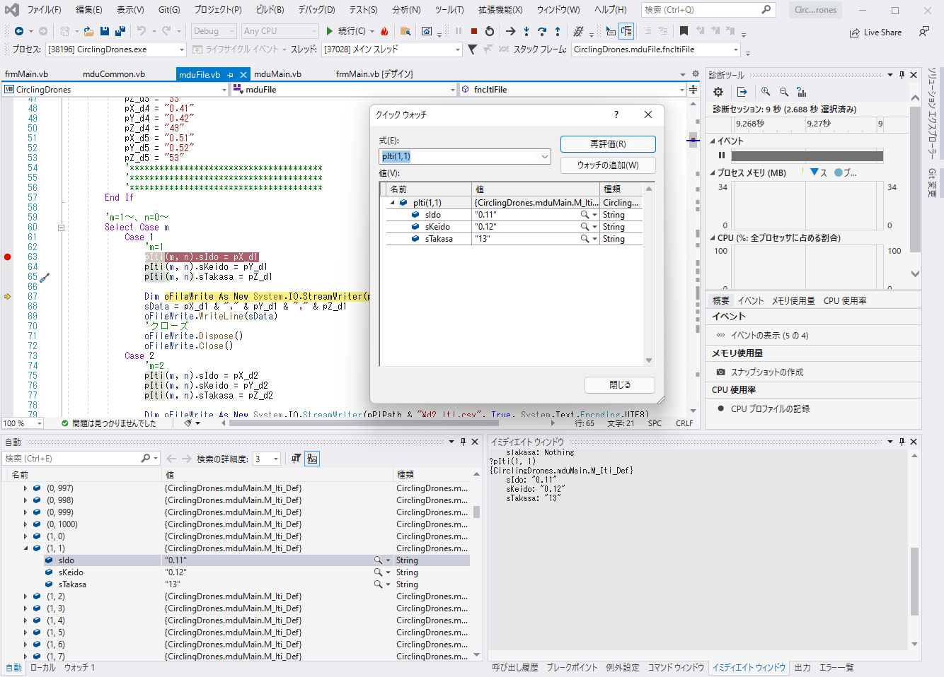
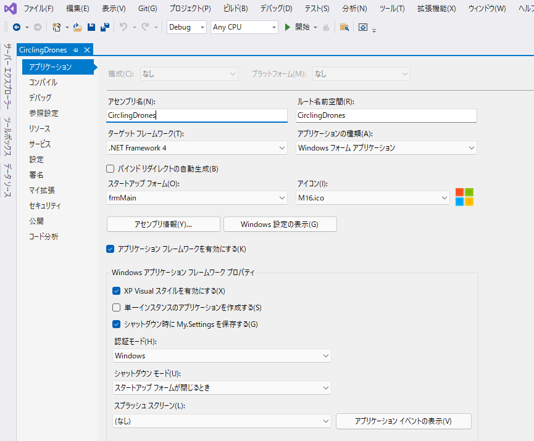
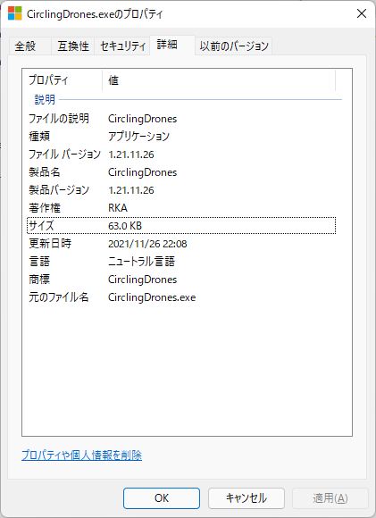
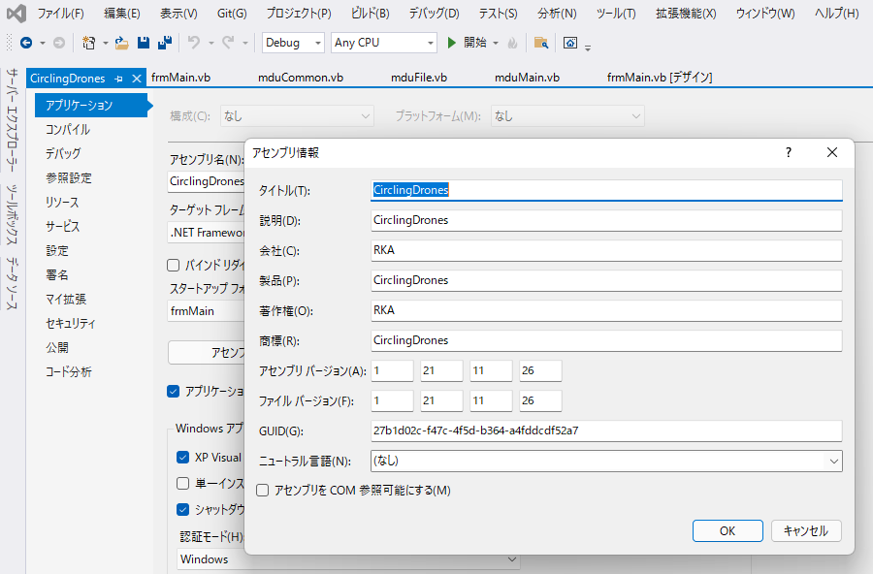
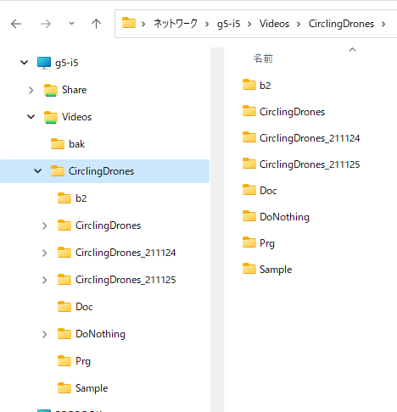
Readme.txt
 | 「RKA_con.ini」ファイルは、「CirclingDrones.exe」と同じフォルダに置く
 | 「3d_pot_test_plus.exe」は、「CirclingDrones.exe」と同じフォルダに置く
 | 「プロジェクト名.setup」は自宅では実行できないため、代わりに「DoNothing.exe」を実行する

VisualStudio2019
 | ソース管理 |  | 図参照、Gitを使わないため最新版は必ず保存する
 | デバック方法 |  | 図参照、ﾌﾞﾚｲｸﾎﾟｲﾝﾄ/ｳｫｯﾁ/ｲﾐﾃﾞｲﾄｳｨﾝﾄﾞｳ
 | リビルド |  | 図参照、Debug/Release
 | バージョン |  | 図参照

画面開発の場合の処理順番
 | frmMain.vb
 |  | frmMain_Load | 図参照

モジュール
 | frmMain.vb |  | 画面表示用モジュール
 | mduMain.vb |  | メインモジュール
 | mduFile.vb |  | ファイル用モジュール
 | mduCommon.vb |  | 共通関数用モジュール
 | mduProc |  | 制御用モジュール

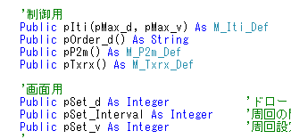
変数、配列の種類
 | ローカル変数 |  | Dim、プロシージャ内有効
 | メンバー変数 |  | 図参照、同一クラス内有効
 | パブリック変数 |  | 図参照、どこからでも有効
 | 1、2次元配列 |  | 図参照
 | 構造体 |  | pIti(m.n)=sIdo：dvの緯度情報
 | サブルーチンと関数

画面イメージ
